公債費
 | 41. 公債費（人口１人当たり）

 | 時点 2018(H30)年度（毎年） |  |  |  |  |  |  | 平 均 値 |  |  |  | 34,878
 | 単位 円 |  |  |  |  |  |  | 標準偏差 |  |  |  | 14,325
 | 市町村名 | 指標 | 順位 |  | #REF! | 備考 | 市町村名 | 指標 | 順位 |  | #REF! | 備考

 | 市町村平均 | 34,878 |  | － |  |  | 八街市 | 26,747 |  | 35
 | 千葉市 | 55,504 |  | 4 |  |  | 印西市 | 19,037 |  | 50
 | 銚子市 | 48,531 |  | 10 |  |  | 白井市 | 25,566 |  | 36
 | 市川市 | 16,418 |  | 54 |  |  | 富里市 | 33,432 |  | 25
 | 船橋市 | 20,715 |  | 47 |  |  | 南房総市 | 91,595 |  | 1
 | 館山市 | 38,293 |  | 21 |  |  | 匝瑳市 | 43,004 |  | 16
 | 木更津市 | 22,799 |  | 42 |  |  | 香取市 | 40,512 |  | 19
 | 松戸市 | 18,365 |  | 51 |  |  | 山武市 | 48,821 |  | 9
 | 野田市 | 31,654 |  | 27 |  |  | いすみ市 | 48,472 |  | 11
 | 茂原市 | 40,561 |  | 18 |  |  | 大網白里市 | 25,383 |  | 37
 | 成田市 | 36,762 |  | 23 |  |  | 酒々井町 | 22,161 |  | 45
 | 佐倉市 | 16,768 |  | 53 |  |  | 栄町 | 39,281 |  | 20
 | 東金市 | 33,621 |  | 24 |  |  | 神崎町 | 37,688 |  | 22
 | 旭市 | 45,620 |  | 14 |  |  | 多古町 | 20,584 |  | 48
 | 習志野市 | 25,054 |  | 39 |  |  | 東庄町 | 31,533 |  | 28
 | 柏市 | 25,146 |  | 38 |  |  | 九十九里町 | 49,034 |  | 7
 | 勝浦市 | 49,070 |  | 6 |  |  | 芝山町 | 30,172 |  | 29
 | 市原市 | 22,780 |  | 44 |  |  | 横芝光町 | 45,774 |  | 13
 | 流山市 | 19,898 |  | 49 |  |  | 一宮町 | 27,531 |  | 33
 | 八千代市 | 28,667 |  | 31 |  |  | 睦沢町 | 40,711 |  | 17
 | 我孫子市 | 22,789 |  | 43 |  |  | 長生村 | 28,411 |  | 32
 | 鴨川市 | 55,615 |  | 3 |  |  | 白子町 | 29,635 |  | 30
 | 鎌ケ谷市 | 27,440 |  | 34 |  |  | 長柄町 | 44,245 |  | 15
 | 君津市 | 22,816 |  | 41 |  |  | 長南町 | 48,907 |  | 8
 | 富津市 | 33,228 |  | 26 |  |  | 大多喜町 | 50,181 |  | 5
 | 浦安市 | 20,746 |  | 46 |  |  | 御宿町 | 45,852 |  | 12
 | 四街道市 | 24,917 |  | 40 |  |  | 鋸南町 | 67,896 |  | 2
 | 袖ケ浦市 | 17,452 |  | 52

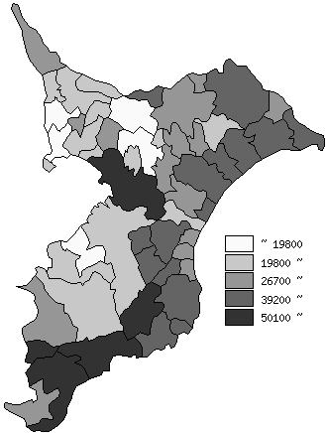
 | 市町村平均の推移
平成26年度 | 34345
平成27年度 | 33569
平成28年度 | 34126
平成29年度 | 34878
平成30年度 | 34878

《備 考》 ・資料出所 総務省「市町村別決算状況調」 ・算出方法 公債費÷住民基本台帳人口(H31.1.1)

